Sheet1
Programmers
- K번째 수 (JavaSciprt)
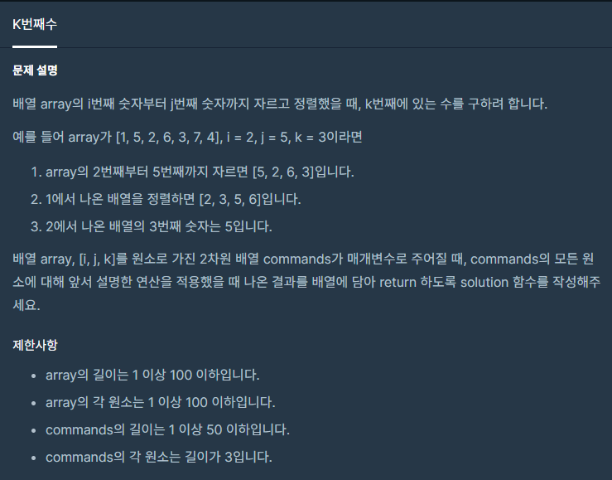

[java풀이]
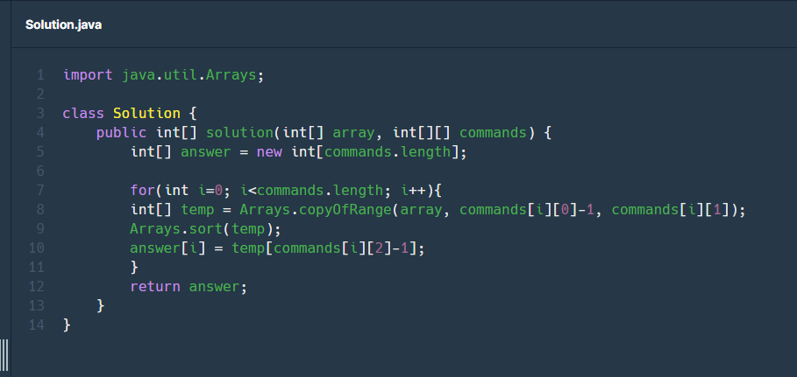

- 풀이
1. array를 i번째부터 j번째 까지 자름

